PLAN GENERAL
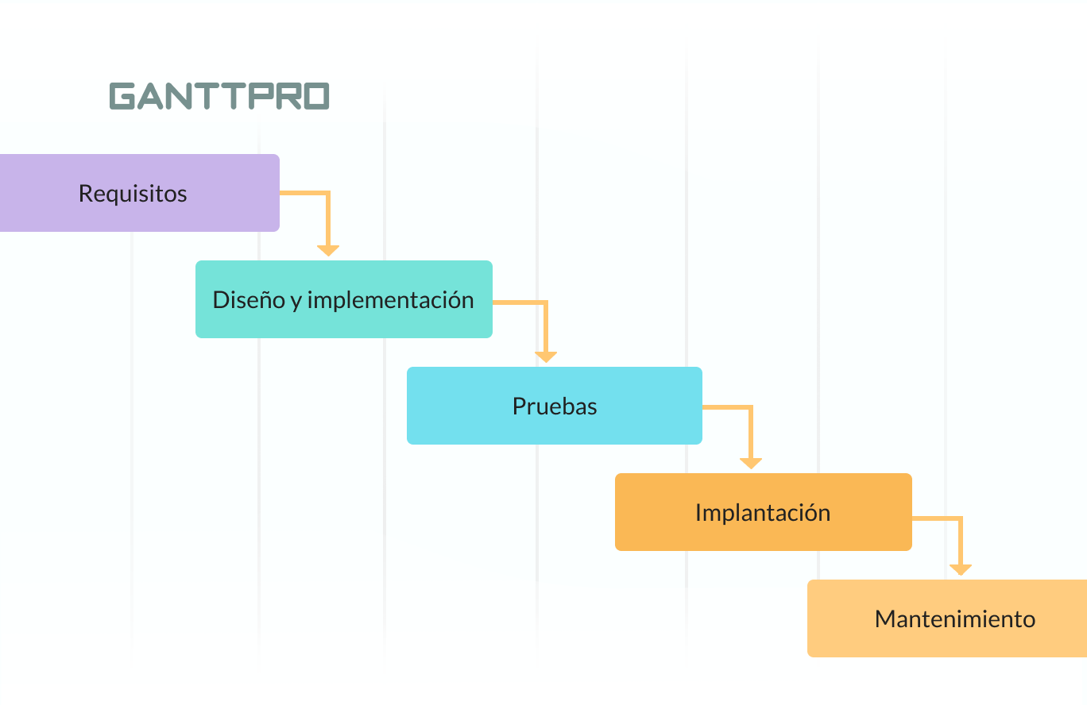
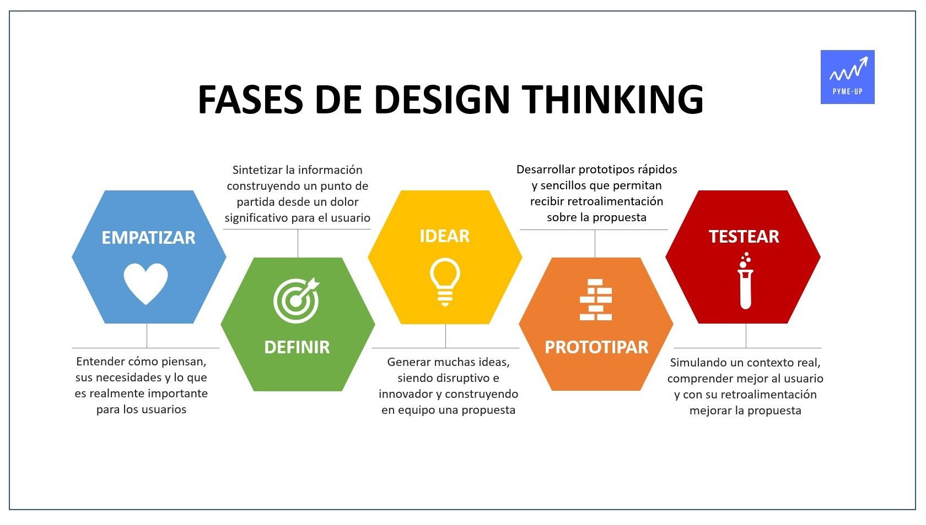
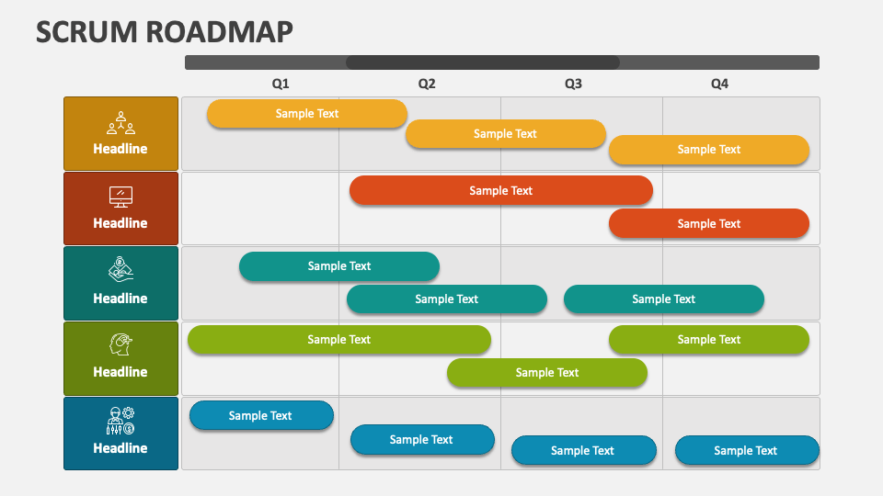
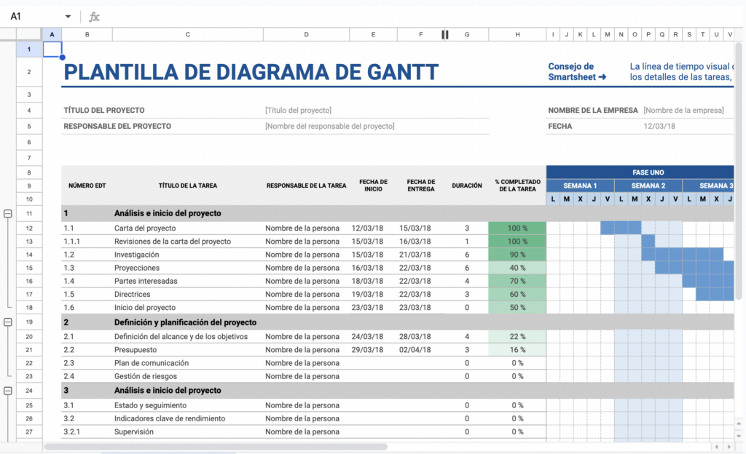
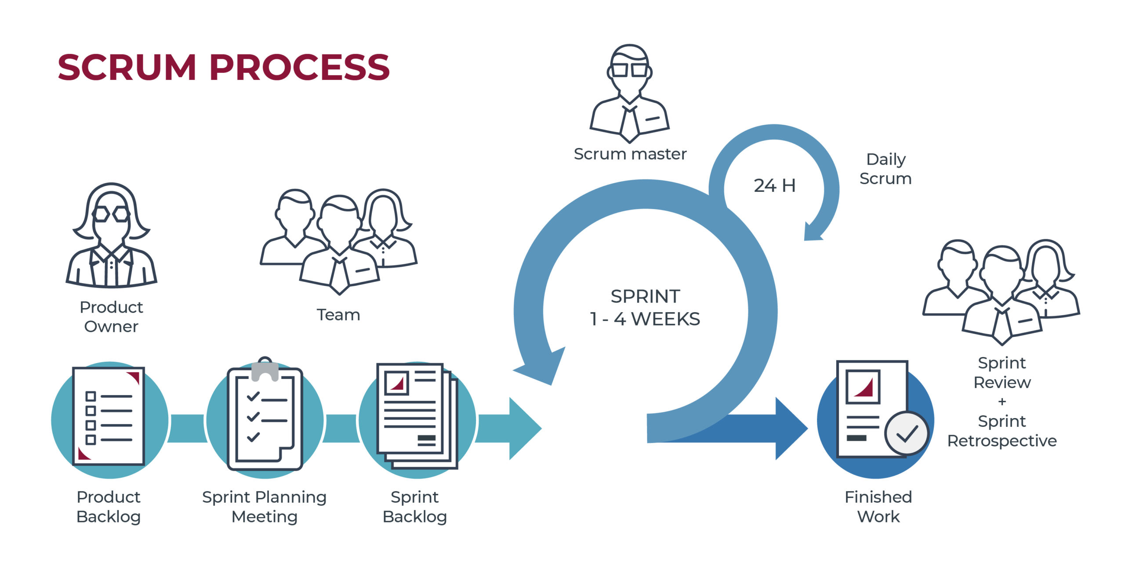
 | ROAD MAP |  | PLANIFICACIÓN |  | ROADMAP
# FASE | DESCRIPCIÓN | # FASE | DESCRIPCIÓN | # FASE | DESCRIPCIÓN
1 | Definir el caso | 1 | ANÁLISIS | 1 | EMPATIZAR
2 | Determinación del Alcance | 2 | DISEÑO | 2 | DEFINIR
3 | Definir Roles y Responsabilidades | 3 | CONSTRUCCIÓN | 3 | IDEAR
4 | Requerimientos y definición de prioridad | 4 | PRUEBAS | 4 | PROTOTIPAR
5 | Planificación de iteraciones (sprint) | 5 | DESPLIEGUE | 5 | EVALUAR
6 | Construcción/iteración/puesta en produción de iteraciones

